遅延理由書
 |  |  |  |  |  |  |  |  | 提出日：令和 |  | 年 | 月 |  | 日

 | 遅 延 理 由 書

提出先
被保険者 → 事業所（会社） → 森永健保
 | 被扶養者(異動)届の健保受付が、事実発生日から１ヶ月を超える
 | （または超えることが見込まれる）場合に,本紙を添付すること
 |  | 被保険者氏名
 |  | 被保険者記号番号 |  |  |  |  | ―
＜被保険者様＞
入力を終えたら、下記①②いずれかの方法で事業所（会社）へご提出ください
※提出方法は事業所（会社）のご担当者様へご確認ください
①エクセルを、事業所（会社）のご担当者様へメール添付等で送付
②Ａ４用紙１枚に白黒印刷し、事業所（会社）のご担当者様へ提出
 |  | 事業所（会社）名

 |  | 届け出の種類 |  |  | ※扶養『減』の場合は、該当日以降の 医療機関受診の有無を下欄で選択のこと

 | 1 | 被扶養者氏名 |  |  |  |  |  | 続 柄
 |  | 生年月日 |  | 年 |  | 月 | 日 | 医療機関 受診の有無

 | 2 | 被扶養者氏名 |  |  |  |  |  | 続 柄
 |  | 生年月日 |  | 年 |  | 月 | 日 | 医療機関 受診の有無

＜事業所ご担当者様＞
内容を確認し、事業主欄に記入してください
ＰＤＦ（１枚）を事業主データ連携へアップロードしてください（原本送付は不要です）
 | 3 | 被扶養者氏名 |  |  |  |  |  | 続 柄
 |  | 生年月日 |  | 年 |  | 月 | 日 | 医療機関 受診の有無

 | 事実発生日から１か月以内の健保受付 → 事実発生日まで遡り認定
 | 事実発生日から１か月を超える健保受付 → 原則として当健保が確認した日で認定
 |  |  |  |  |  |  |  |  |  |  |  |  | （但し、出生･就職･死亡等の一部事由を除く）
 | 遅延理由（詳細に記入のこと）

 | 提出が遅れましたことをお届けいたします。
 | なお、事実が発生した日より１ヶ月を超えた場合は、当健保受付日からの認定と
 | なることを承諾いたします。

 | 事業所（会社）記入欄 |  | 住所
 |  |  | 事業所名
 |  |  | 事業主
 | 森永健康保険組合 殿

 | 健保使用欄 | 健保受付日 | 認定年月日 |  | 常務理事 |  | 事務長 |  |  | 担当者

提出先 被保険者 → 事業所担当者 → 森永健康保険組合 |  |  |  |  |  |  |  |  |  |  |  |  | R8.2.1 morinaga kenpo

記入例
記入例
 |  |  |  |  |  |  |  |  |  |  |  | 提出日：令和 | ○ | 年 | ○ | 月 | ○ | 日

 | 遅 延 理 由 書

 | 被扶養者(異動)届の健保受付が、事実発生日から１ヶ月を超える
 | （または超えることが見込まれる）場合に,本紙を添付すること
 |  | 被保険者氏名 |  | ○○ ○○○
 |  | 被保険者記号番号 |  | 〇〇〇〇 |  |  |  |  |  | ― | ○○○○
子の場合は「長男」「長女」等と記入
 |  | 事業所（会社）名 |  | 〇〇〇〇株式会社

 |  | 届け出の種類 |  | 扶養減 |  |  | ※扶養『減』の場合は、該当日以降の 医療機関受診の有無を下欄で選択のこと

 | 1 | 被扶養者氏名 |  | ○○ ○○ |  |  |  |  |  |  | 続 柄 |  |  | 長男
 |  | 生年月日 |  | 平成 | ○ | 年 | ○ | 月 | ○ | 日 | 医療機関 受診の有無 |  |  | 受診なし

 | 2 | 被扶養者氏名 |  | ○○ ○○ |  |  |  |  |  |  | 続 柄 |  |  | 長女
 |  | 生年月日 |  | 平成 | ○ | 年 | ○ | 月 | ○ | 日 | 医療機関 受診の有無 |  |  | 不明

 | 3 | 被扶養者氏名 |  |  |  |  |  |  |  |  | 続 柄
 |  | 生年月日 |  |  |  | 年 |  | 月 |  | 日 | 医療機関 受診の有無

 | 事実発生日から１か月以内の健保受付 → 事実発生日まで遡り認定
 | 事実発生日から１か月を超える健保受付 → 原則として当健保が確認した日で認定
 |  |  |  |  |  |  |  |  |  |  |  |  |  |  |  |  | （但し、出生･就職･死亡等の一部事由を除く）
 | 遅延理由（詳細に記入のこと）
 | 令和○年○月○日付で就職していたが、扶養削除の手続きを失念していたため

 | 提出が遅れましたことをお届けいたします。
 | なお、事実が発生した日より１ヶ月を超えた場合は、当健保受付日からの認定と
 | なることを承諾いたします。

 | 事業所（会社）記入欄 |  | 住所
 |  |  | 事業所名
 |  |  | 事業主
 | 森永健康保険組合 殿

 | 健保使用欄 | 健保受付日 | 認定年月日 |  |  |  | 常務理事 |  |  | 事務長 |  |  | 担当者

提出先 被保険者 → 事業所担当者 → 森永健康保険組合 |  |  |  |  |  |  |  |  |  |  |  |  |  |  |  |  | R8.1.1 morinaga kenpo

記号番号の確認方法
記号番号が不明な場合は、下記3通りの方法で確認できます

資格情報のお知らせで確認する

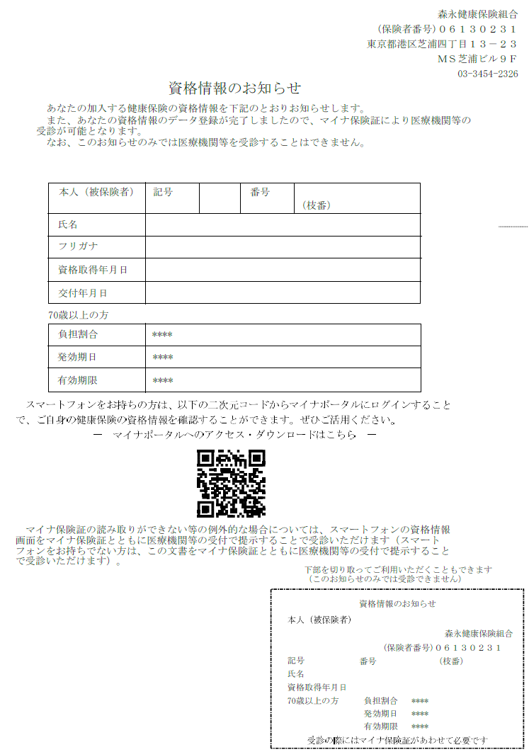

資格確認書で確認する

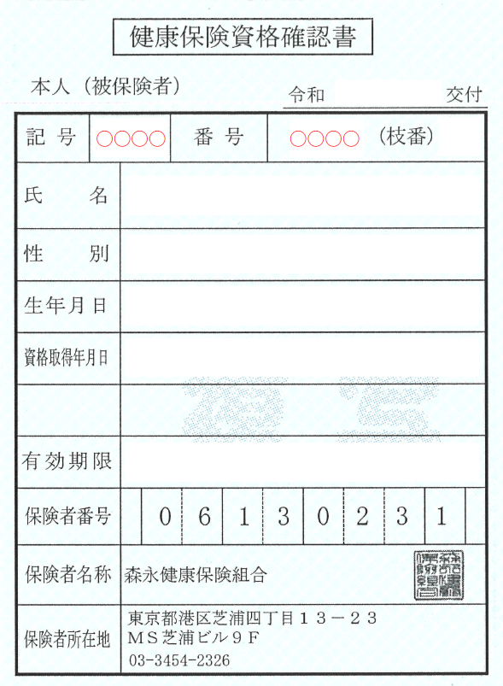

マイナポータルで確認する
①マイナポータルへログインする
②ログイン後トップページから、健康保険証を選択する
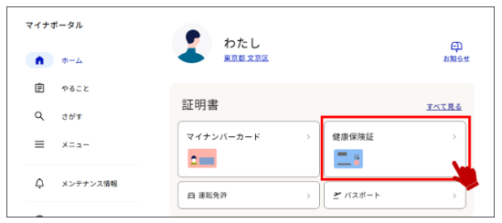

③健康保険証情報を確認する
